Серия 1
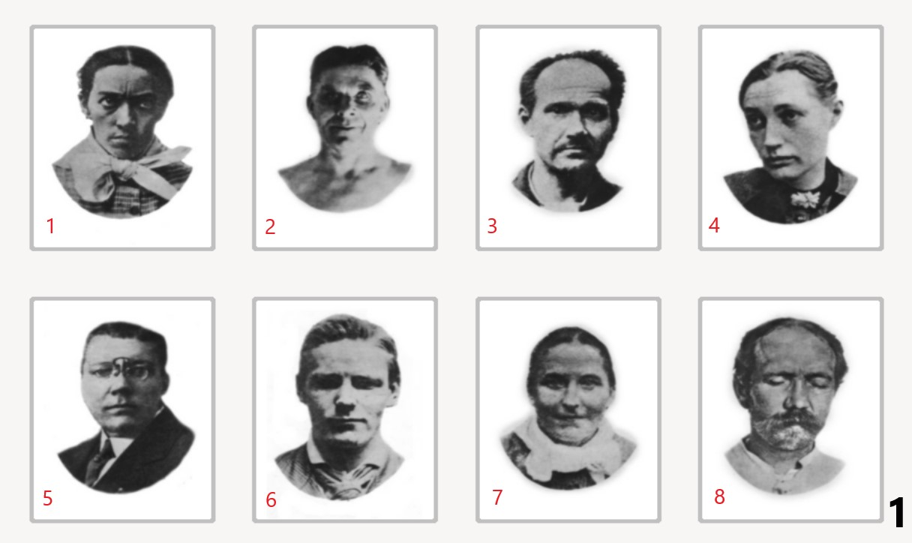
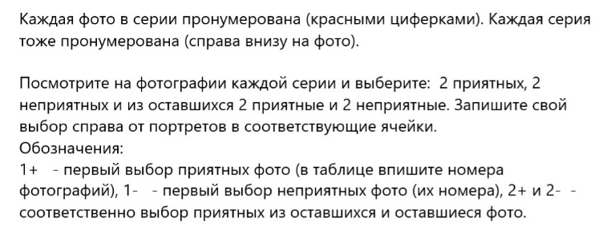

 | порядок выбора | 1+ | 1+ | 1- | 1- | 2+ | 2+ | 2- | 2-
 | номер портрета

Серия 2
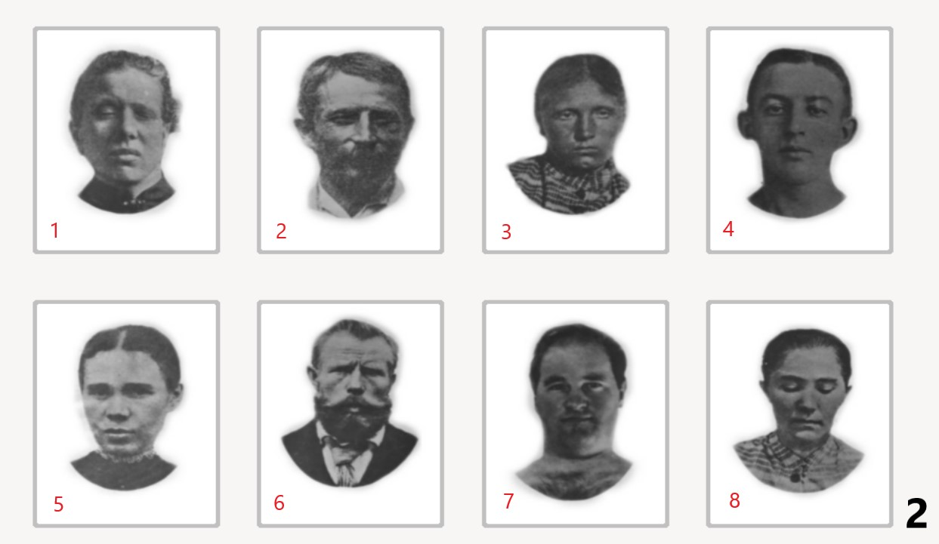

порядок выбора | 1+ | 1+ | 1- | 1- | 2+ | 2+ | 2- | 2-
номер портрета

Серия 3
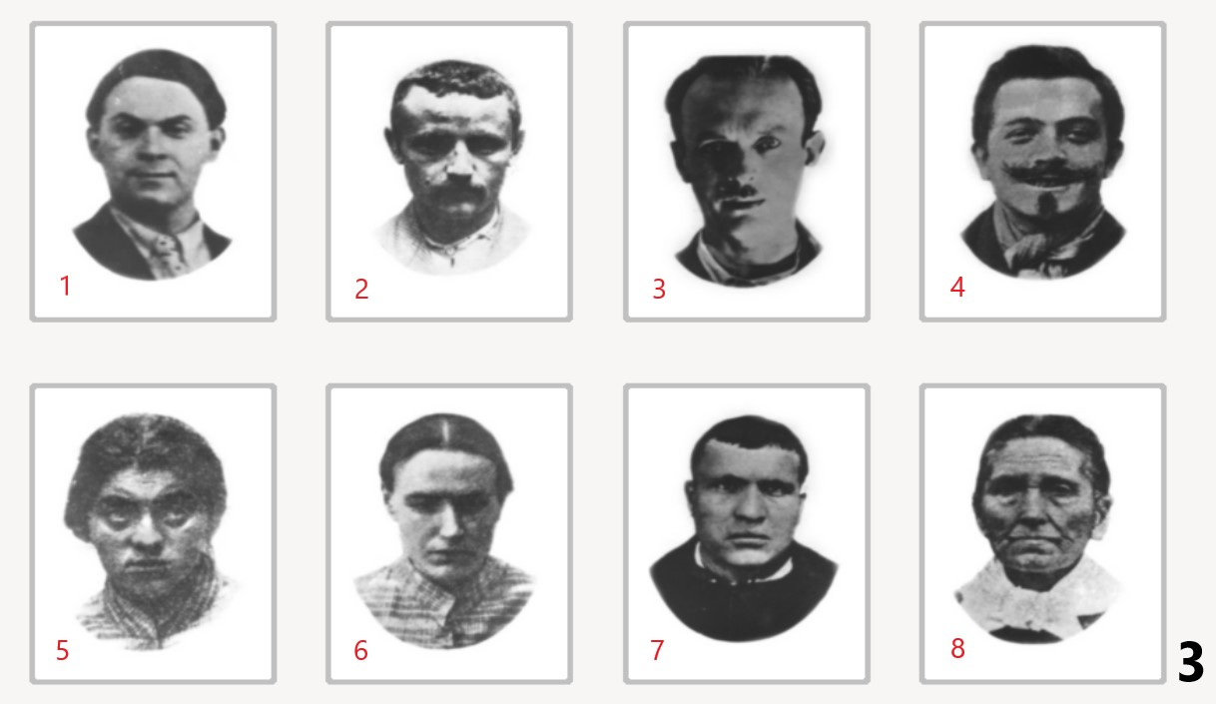

порядок выбора | 1+ | 1+ | 1- | 1- | 2+ | 2+ | 2- | 2-
номер портрета

Серия 4
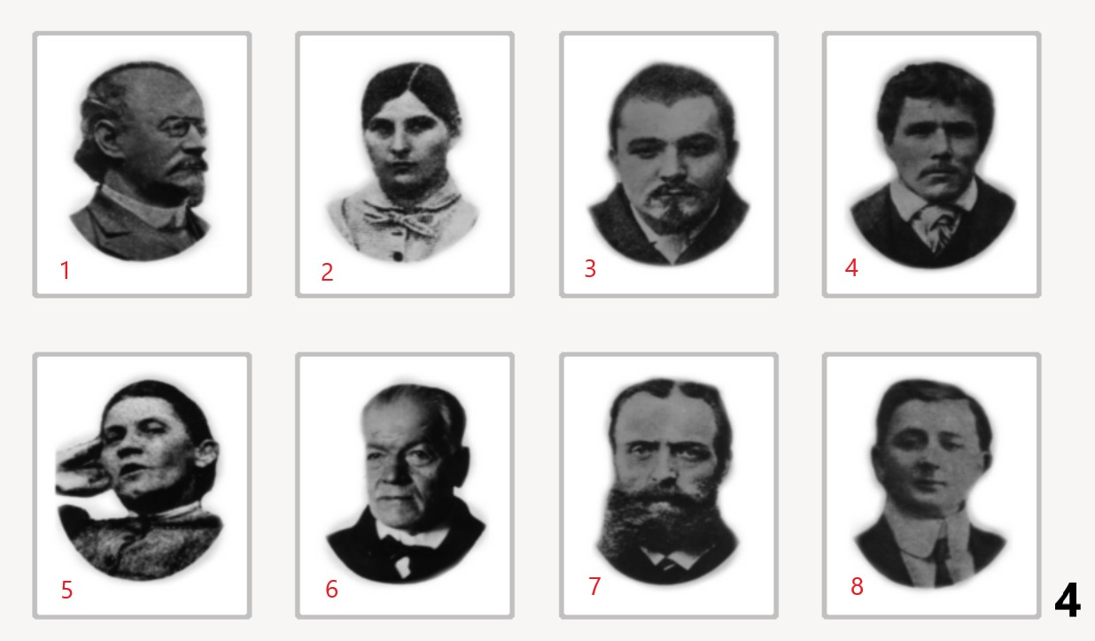

порядок выбора | 1+ | 1+ | 1- | 1- | 2+ | 2+ | 2- | 2-
номер портрета

Серия 5
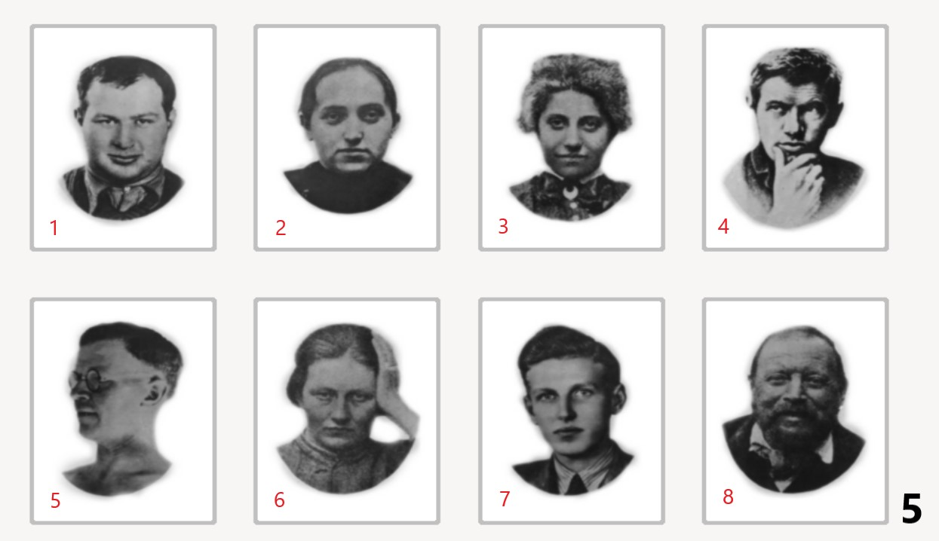

порядок выбора | 1+ | 1+ | 1- | 1- | 2+ | 2+ | 2- | 2-
номер портрета

Серия 6
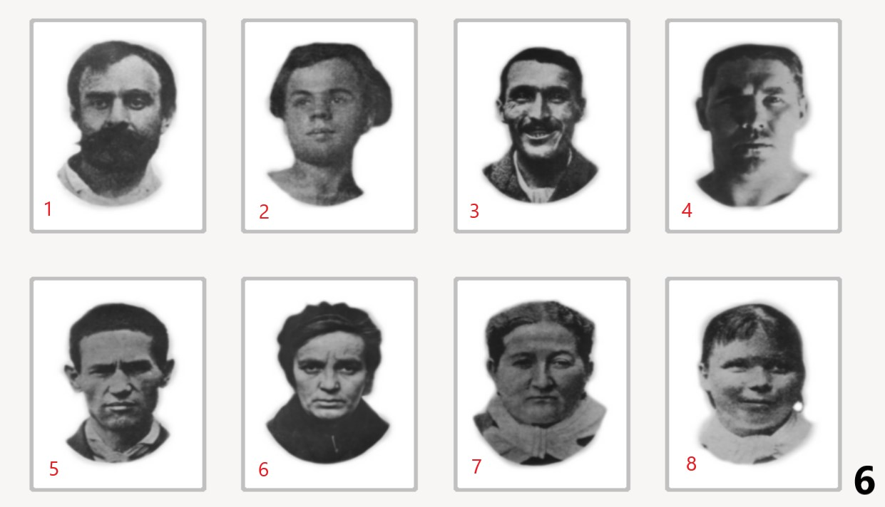

порядок выбора | 1+ | 1+ | 1- | 1- | 2+ | 2+ | 2- | 2-
номер портрета

Результат
 | 0 | 0 | 0 | 0 | 0 | 0 | 0 | 0 |  | 0 | 0 | 0 | 0 | 0 | 0 | 0 | 0
 | h | s | e | hy | k | p | d | m |  | h | s | e | hy | k | p | d | m
 | 0 | 0 | 0 | 0 | 0 | 0 | 0 | 0 |  | 0 | 0 | 0 | 0 | 0 | 0 | 0 | 0
Кого мы выбираем ?
проверка | eror | eror | eror | eror | eror | eror | eror | eror
 | h - Гомосексуалист | s - Садист | е - Эпилептик | hy - истерик | k - кататоник | p - параноик | d - депрессивный | m - Маниакальный
 | 0 | 0 | 0 | 0 | 0 | 0 | 0 | 0

 | h | s | e | hy | k | p | d | m
ППП | 0 | 0 | 0 | 0 | 0 | 0 | 0 | 0
ТКП | +- | +- | +- | +- | +- | +- | +- | +-
ЭКП | 0 | 0 | 0 | 0 | 0 | 0 | 0 | 0
П | 1 | 1 | 1 | 1 | 1 | 1 | 1 | 1 | 8
З | 0 | 0 | 0 | 0 | 0 | 0 | 0 | 0 | 0
П/З | #DIV/0!

ППП | 0 0 |  | 0 0 |  | 0 0 |  | 0 0

ЭКП | 0 0 |  | 0 0 |  | 0 0 |  | 0 0

